상품제안서
타이틀리스트 Pro v1 골프공6알 + 높이조절골프티 세트 | 상품코드: S27629

 |  |  |  |  |  |  | 02-713-8555 | www.synergygift.co.kr
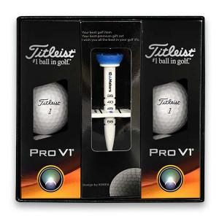

【상세/제작정보】

【인쇄/포장옵션】 | 풀칼라 / 포장지포장

【공급단가】 | 수량 | 20~ | 50~ | 100~ | 300~ | 500~
*VAT별도 | 단가 | 47,500원 | 46,360원 | 44,460원 | 43,320원 | 42,180원

【상품 URL】 | https://www.synergygift.co.kr:443/src/goods_detail.php?gdno=27629

